51 国内銀行預金残高
51 国内銀行預金残高

 | 時点 2025(R7)年3月末（毎年）
 | 単位 億円 |  |  |  |  |  |  |  | 偏差値 |  | 52.8
順位 |  | 都道府県名 |  | 数 値 |  |  | 順位 | 都道府県名 |  | 数 値

 |  | 0 | 全 国 |  | 9,996,567 | 0.0 | 24 | 0 | 山 口 |  | 79,019
1 |  | 0 | 東 京 |  | 3,744,481 | 0.0 | 25 | 0 | 奈 良 |  | 78,740
2 |  | 0 | 大 阪 |  | 820,975 | 0.0 | 26 | 0 | 熊 本 |  | 76,978
3 |  | 0 | 神奈川 |  | 525,118 | 0.0 | 27 | 0 | 滋 賀 |  | 71,295
4 |  | 0 | 愛 知 |  | 500,625 | 0.0 | 28 | 0 | 石 川 |  | 70,155
5 |  | 0 | 埼 玉 |  | 376,974 | 0.0 | 29 | 0 | 富 山 |  | 67,716
6 |  | ◎ | 千 葉 |  | 365,178 | 0.0 | 30 | 0 | 香 川 |  | 63,772
7 |  | 0 | 福 岡 |  | 296,525 | 0.0 | 31 | 0 | 沖 縄 |  | 62,889
8 |  | 0 | 兵 庫 |  | 280,644 | 0.0 | 32 | 0 | 長 崎 |  | 58,912
9 |  | 0 | 北海道 |  | 206,998 | 0.0 | 33 | 0 | 鹿児島 |  | 58,114
10 |  | 0 | 静 岡 |  | 169,928 | 0.0 | 34 | 0 | 徳 島 |  | 54,162
11 |  | 0 | 京 都 |  | 164,314 | 0.0 | 35 | 0 | 岩 手 |  | 50,813
12 |  | 0 | 広 島 |  | 163,261 | 0.0 | 36 | 0 | 青 森 |  | 49,465
13 |  | 0 | 茨 城 |  | 137,095 | 0.0 | 37 | 0 | 山 形 |  | 49,036
14 |  | 0 | 宮 城 |  | 122,583 | 0.0 | 38 | 0 | 大 分 |  | 46,957
15 |  | 0 | 新 潟 |  | 105,890 | 0.0 | 39 | 0 | 和歌山 |  | 46,199
16 |  | 0 | 栃 木 |  | 98,833 | 0.0 | 40 | 0 | 秋 田 |  | 44,286
17 |  | 0 | 岡 山 |  | 98,017 | 0.0 | 41 | 0 | 宮 崎 |  | 41,809
18 |  | 0 | 長 野 |  | 97,808 | 0.0 | 42 | 0 | 福 井 |  | 41,044
19 |  | 0 | 三 重 |  | 96,139 | 0.0 | 43 | 0 | 山 梨 |  | 35,975
20 |  | 0 | 群 馬 |  | 93,833 | 0.0 | 44 | 0 | 佐 賀 |  | 32,290
21 |  | 0 | 岐 阜 |  | 91,034 | 0.0 | 45 | 0 | 高 知 |  | 30,952
22 |  | 0 | 愛 媛 |  | 88,863 | 0.0 | 46 | 0 | 島 根 |  | 30,249
国内銀行預金残高
北海道 | 206,998
青 森 | 49,465
岩 手 | 50,813
宮 城 | 122,583
秋 田 | 44,286
山 形 | 49,036
福 島 | 82,970
茨 城 | 137,095
栃 木 | 98,833
群 馬 | 93,833
埼 玉 | 376,974
千 葉 | 365,178
東 京 | 3,744,481
神奈川 | 525,118
新 潟 | 105,890
富 山 | 67,716
石 川 | 70,155
福 井 | 41,044
山 梨 | 35,975
長 野 | 97,808
岐 阜 | 91,034
静 岡 | 169,928
愛 知 | 500,625
三 重 | 96,139
滋 賀 | 71,295
京 都 | 164,314
大 阪 | 820,975
兵 庫 | 280,644
奈 良 | 78,740
和歌山 | 46,199
鳥 取 | 27,632
島 根 | 30,249
岡 山 | 98,017
広 島 | 163,261
山 口 | 79,019
徳 島 | 54,162
香 川 | 63,772
愛 媛 | 88,863
高 知 | 30,952
福 岡 | 296,525
佐 賀 | 32,290
長 崎 | 58,912
熊 本 | 76,978
大 分 | 46,957
宮 崎 | 41,809
鹿児島 | 58,114
沖 縄 | 62,889
23 |  | 0 | 福 島 |  | 82,970 | 0.0 | 47 | 0 | 鳥 取 |  | 27,632

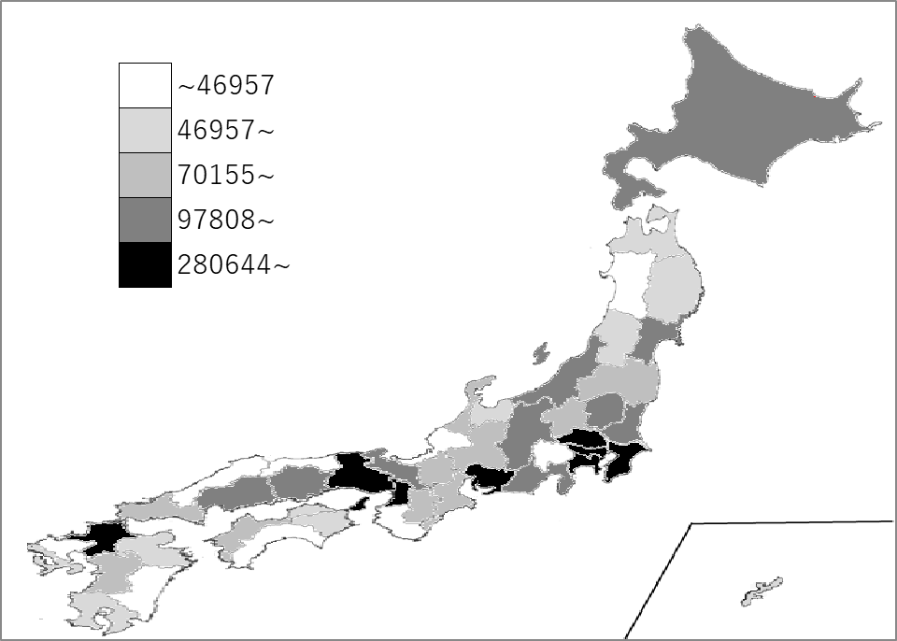
千葉県の推移
令和3年 | 332717 | 6
令和4年 | 343976 | 6
令和5年 | 352285 | 6
令和6年 | 360891 | 6
令和7年 | 365178 | 6

《備 考》 ・資料出所 日本銀行調査統計局 注）1.金融機関店舗の所在地区分によります。 2.国内銀行銀行勘定。ただし、整理回収機構、ゆうちょ銀行を除きます。 3.特別国際金融取引勘定(ｵﾌｼｮｱ勘定)を含みません。

